Spring 1
Sprint 1
 | MSSV | Tên | Task | Status | Issue
 | 1412180 | Nguyễn Thái Hoàng | Tạo giao diện và xử lý sự kiện cho màn hình vào game | 100%
 | 1412168 | Võ Thanh Hiếu | Thiết kế background cho màn hình và hình ảnh cho các nút | 100%
 | 1412175 | Trần Hiệp | Tìm kiếm các thiết bị khác thông qua bluetooth | 40% | Thi giữa kỳ
 | 1512051 | Nguyễn Quốc Cường | Thiết kế giao diện cho game play | 40% | Thi giữa kỳ
 | 1712414 | Nguyễn Đình Hân | Nghiên cứu về giao diện và game object | 15%

 | Do tuần vừa rồi mọi người kẹt thi giữa kỳ nên chỉ mới thực hiện được 1 screen:
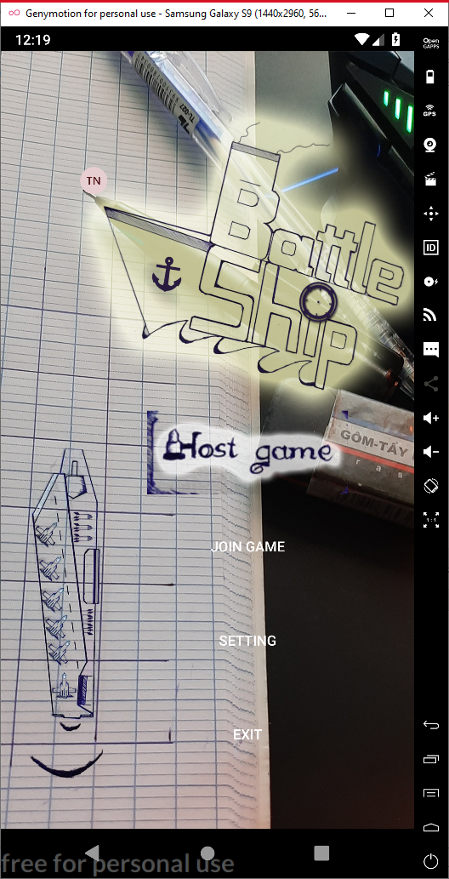

 |  |  |  | Màn hình bắt đầu game được design và thực hiện background động, ngoài ra đã triển khai được multilanguage cho game

Spring 2
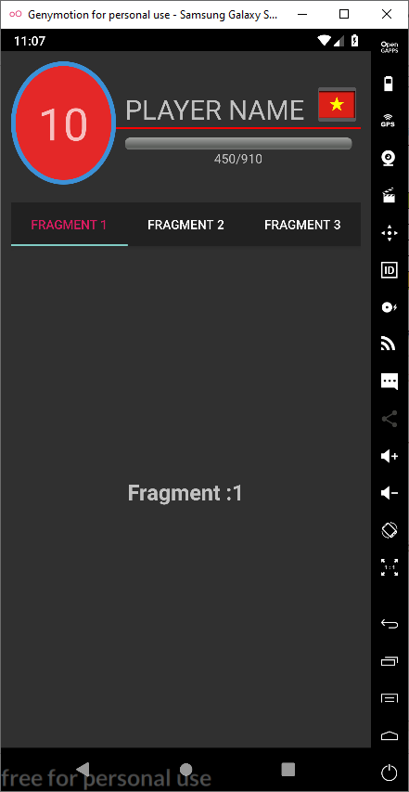
Sprint 2
 | MSSV | Tên | Task | Status | Issue
 | 1412180 | Nguyễn Thái Hoàng | Xử lý giao diện profile | 50%
 | 1412168 | Võ Thanh Hiếu | Thiết kế giao diện profile và các item | 50%
 | 1412175 | Trần Hiệp | Tìm kiếm các thiết bị khác thông qua bluetooth | 50% | Chụp hình cưới
 | 1512051 | Nguyễn Quốc Cường | Thiết kế giao diện cho game play | 50%
 | 1712414 | Nguyễn Đình Hân | Nghiên cứu về giao diện và game object | 50%

 | Do màn hình profile cũng có khá nhiều thứ và công nghệ để áp dụng nên em chỉ mới làm được 50%

Spring 3
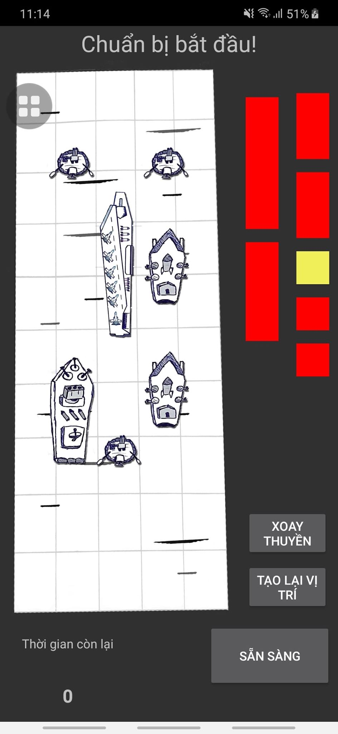
Sprint 3
 | MSSV | Tên | Task | Status | Issue
 | 1412180 | Nguyễn Thái Hoàng | Xử lý giao diện profile Xử lý code behind cho màn hình đặt thuyền để vào game | 80% 100%
 | 1412168 | Võ Thanh Hiếu | Thiết kế giao diện profile và các item Thiết kế giao diện cho thuyền và background Tìm kiếm và thiết lập kết nối giữa hai thiết bị qua bluetooth | 50% 50% 80%
 | 1412175 | Trần Hiệp | Tìm kiếm các thiết bị khác thông qua bluetooth | 50%
 | 1512051 | Nguyễn Quốc Cường | Thiết kế giao diện cho game play | 50%
 | 1712414 | Nguyễn Đình Hân | Xây dựng UI cho màn hình đặt thuyền | 100%

 | Tổng kết trong tuần vừa qua bọn em gặp phải một số vấn đề như sau:
 | Do design bọn e tự thiết kế nên một số màn hình như màn hình đặt thuyền trước khi vào game hay phần profile chỗ skin/background vẫn chờ hình vẽ xong
 | Kết nối giữa hai thiết bị qua bluetooth đã làm được nhưng vẫn còn mắc nhiều lỗi do sự khác nhau giữa các phiên bản Android
 | Do có nhiều thread chạy ngầm nên có 1 điện thoại đã không demo được vì gặp phải vấn đề memory lead.
 | Một số thành viên đến bây giờ vẫn không có đóng góp gì cho nhóm, bọn e vẫn đang cân nhắc xem đến kết thúc project bạn ấy có đóng góp gì không, việc này em sẽ thông báo cho thầy sau nha thầy.

 | Màn hình item trong Profile

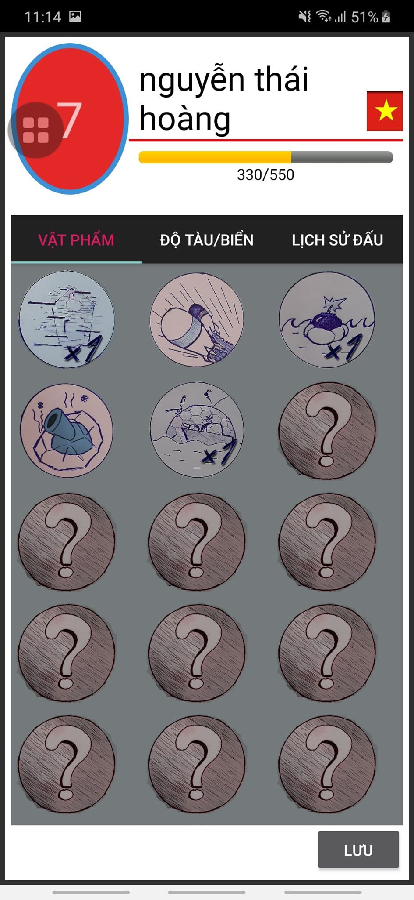

 | Màn hình lịch sử đấu

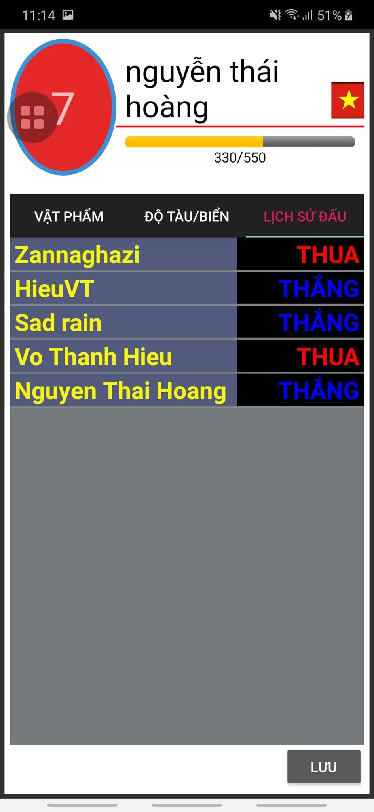

 | Màn hình hostgame

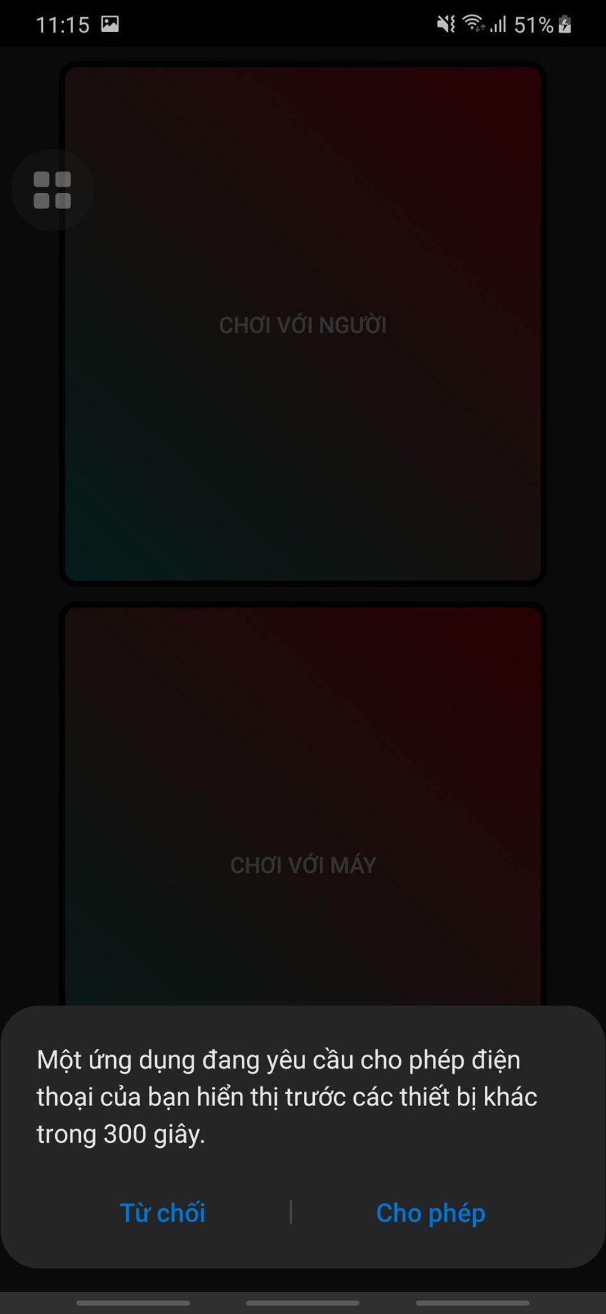

 | Màn hình join game

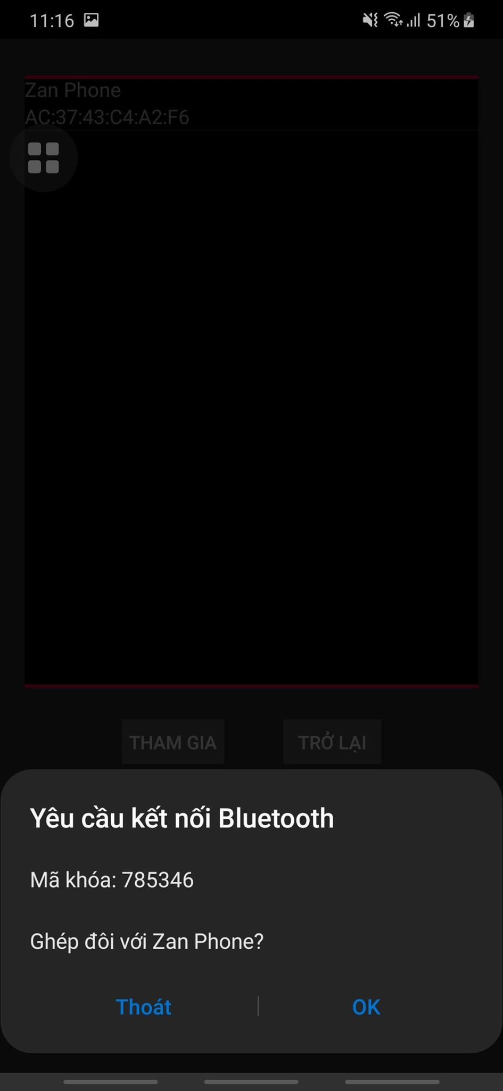

 | Màn hình đặt thuyền trước khi vào game

